상품제안서
[액센] 불멍 플레임 라이트 블루투스스피커 BS70 | 상품코드: F31221

 |  |  |  |  |  |  | 02-412-0044 | www.easy1.co.kr
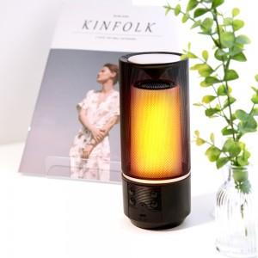

【상세/제작정보】 | <p>1박스 입수 수량 - 20개</p><p>1박스당 택배비 : 4,000원&nbsp;</p>

【인쇄/포장옵션】 | 레이저, 풀칼라 / 포장지포장

【공급단가】 | 수량 | 50~ | 100~ | 500~ | 1,000~ | 2,000~
*VAT별도 | 단가 | 15,810원 | 15,550원 | 15,150원 | 14,890원 | 14,490원

【상품 URL】 | http://www.easy1.co.kr/src/goods_detail.php?gdno=31221

